Einzel_Reff
 |  |  |  |  |  | Fenstertool / Vers. 3.0 / Dez. 18 / HET
Einzelbauteilnachweis |  |  |  |  |  | Gültig bis 31.12.2019
 |  |  |  |  |  | Ausgedruckt am: |  | 2018-12-18 09:59:16 | 2018-12-18 09:59:16
mit effektivem Rahmenanteil
(Einbaudetails sind nachzuweisen)
 |  |  |  |  |  |  |  |  |  |  |  |  | Beilage zum Wärmedämmnachweis

Projekt: |  | 0
Bauherrschaft: |  | 0
Nachweisverfasser: |  | 0

Einzuhaltender Grenzwert Fenster-U-Wert Uw [W/m2K]: |  |  |  |  |  |  |  |  |  |  |  |  | 1.0

Rahmen: |  |  |  |  |  |  | Verglasung:
Nr.: | Typ / mittlerer Uf-Wert: |  |  |  | Uf [W/m2K] |  | Nr.: | Typ / Ug, g: |  |  |  | Ug [W/m2K] | g [-]
1 |  |  |  |  |  |  | 1
2 |  |  |  |  |  |  | 2
3 |  |  |  |  |  |  | 3
 |  |  |  |  |  |  | 4
Glasrandverbund (GRV): |  |  |  |  |  |  | 5
Nr.: | Typ: |  |  |  | Yg [W/mK] |  | 6
1
2

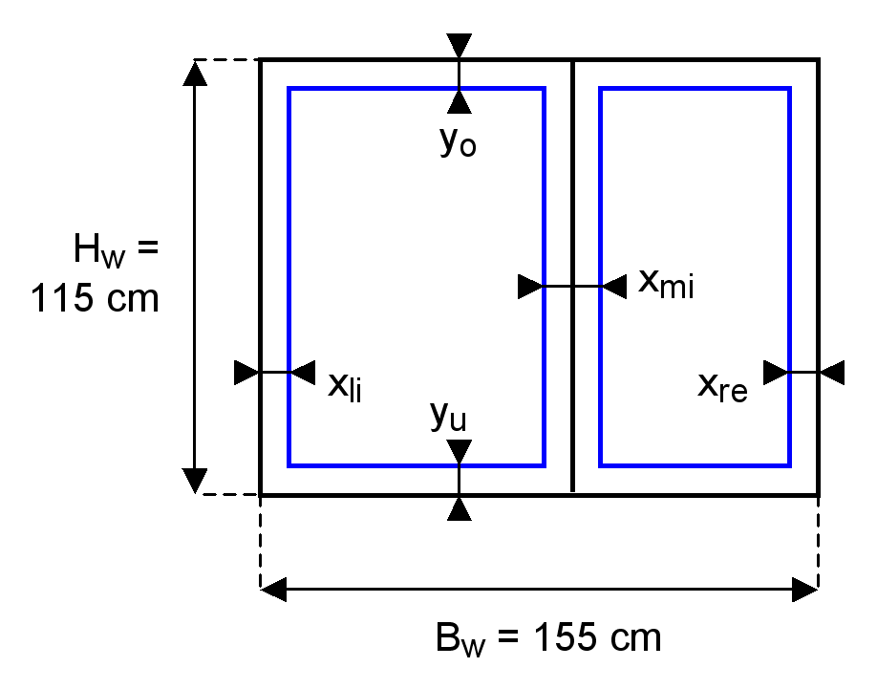

ID-Nr. |  |  | Geometrie Fenster und Rahmen |  |  |  |  |  | Kennwerte |  |  | Resultat |  | Weitere Resultate
 |  |  | Fenster |  | Rahmen | Rahmen |  |  | Rahmen Typ Nr. | Verglasung Typ Nr. | Glasrandverbund Typ Nr. |  | Glas- anteil | Fenster- Fläche | Glas- Fläche | Rahmen- Fläche | Länge Glasrandverbund | Länge Fensteranschlag
 |  |  | Breite | Höhe | seitlich | mitte | oben | unten |  |  |  | Fenster
 |  |  | Bw | Hw | xli+xre | xmi | yo | yu |  |  |  | Uw | FF | Aw | Ag | Af | Lg | Lw
 | Bezeichnung |  | [cm] | [cm] | [cm] | [cm] | [cm] | [cm] |  |  |  | [W/m2K] | [-] | [m2] | [m2] | [m2] | [m] | [m]

 |  |  | 155 | 115 |  |  |  |  |  |  |  | 0.0 |  | 1.78 | 1.78 | 0.00 | 7.70 | 5.40
 |  |  | 155 | 115 |  |  |  |  |  |  |  | 0.0 |  | 1.78 | 1.78 | 0.00 | 7.70 | 5.40
 |  |  | 155 | 115 |  |  |  |  |  |  |  | 0.0 |  | 1.78 | 1.78 | 0.00 | 7.70 | 5.40
 |  |  | 155 | 115 |  |  |  |  |  |  |  | 0.0 |  | 1.78 | 1.78 | 0.00 | 7.70 | 5.40
 |  |  | 155 | 115 |  |  |  |  |  |  |  | 0.0 |  | 1.78 | 1.78 | 0.00 | 7.70 | 5.40
 |  |  | 155 | 115 |  |  |  |  |  |  |  | 0.0 |  | 1.78 | 1.78 | 0.00 | 7.70 | 5.40
 |  |  | 155 | 115 |  |  |  |  |  |  |  | 0.0 |  | 1.78 | 1.78 | 0.00 | 7.70 | 5.40
 |  |  | 155 | 115 |  |  |  |  |  |  |  | 0.0 |  | 1.78 | 1.78 | 0.00 | 7.70 | 5.40
 |  |  | 155 | 115 |  |  |  |  |  |  |  | 0.0 |  | 1.78 | 1.78 | 0.00 | 7.70 | 5.40
 |  |  | 155 | 115 |  |  |  |  |  |  |  | 0.0 |  | 1.78 | 1.78 | 0.00 | 7.70 | 5.40
 |  |  | 155 | 115 |  |  |  |  |  |  |  | 0.0 |  | 1.78 | 1.78 | 0.00 | 7.70 | 5.40
 |  |  | 155 | 115 |  |  |  |  |  |  |  | 0.0 |  | 1.78 | 1.78 | 0.00 | 7.70 | 5.40
 |  |  | 155 | 115 |  |  |  |  |  |  |  | 0.0 |  | 1.78 | 1.78 | 0.00 | 7.70 | 5.40
 |  |  | 155 | 115 |  |  |  |  |  |  |  | 0.0 |  | 1.78 | 1.78 | 0.00 | 7.70 | 5.40
 |  |  | 155 | 115 |  |  |  |  |  |  |  | 0.0 |  | 1.78 | 1.78 | 0.00 | 7.70 | 5.40
 |  |  | 155 | 115 |  |  |  |  |  |  |  | 0.0 |  | 1.78 | 1.78 | 0.00 | 7.70 | 5.40
 |  |  | 155 | 115 |  |  |  |  |  |  |  | 0.0 |  | 1.78 | 1.78 | 0.00 | 7.70 | 5.40
 |  |  | 155 | 115 |  |  |  |  |  |  |  |  |  | 1.78 | 1.78 | 0.00 | 7.70 | 5.40

